Sheet1
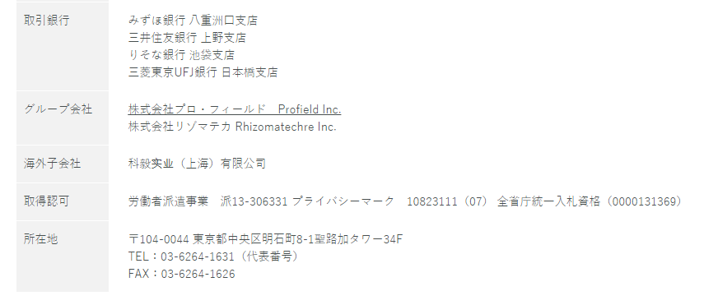
問い合わせ
資料ダウンロード
 |  |  |  |  |  |  |  |  |  |  |  |  | ・バナーイメージ（固定、スクロールしても常に表示される形で）


トップ画像イメージ
⇒「PC + 笑顔」の画像をイメージ
RPA業務自動化により仕事が楽になる、ストレスが軽減したことによる効果
文言の変更あり
KMK DXのwebサイト
問い合わせページに遷移
https://dx-form.kmkworld.com/contact
クリックでページ後半の入力フォームに飛ぶ

KMK DX
RPA導入サポート
サービス
業務整理からツール導入、アフターケアまで一括サポート

顧客満足度
98%
20年以上の
開発実績

すべての資料請求ボタンはクリックでページ後半の入力フォームに飛ぶ
資料請求

文言の変更あり
 |  |  |  |  | 期間限定キャンペーン実施中！

 |  | ・先着10社限定
 |  | ①無料で業務フロー作成
 |  | ②ロボット1体無料作成

 |  | どちらかをお選びいただけます

 |  |  | 仕事でこんなストレス感じていませんか？
手作業が多くて
ミスや遅ればかり
コピペなどの単純作業が多い

人手が足りず残業続き
いつも時間が足りなくて気持ち的に余裕がない


数値は図、グラフで表現

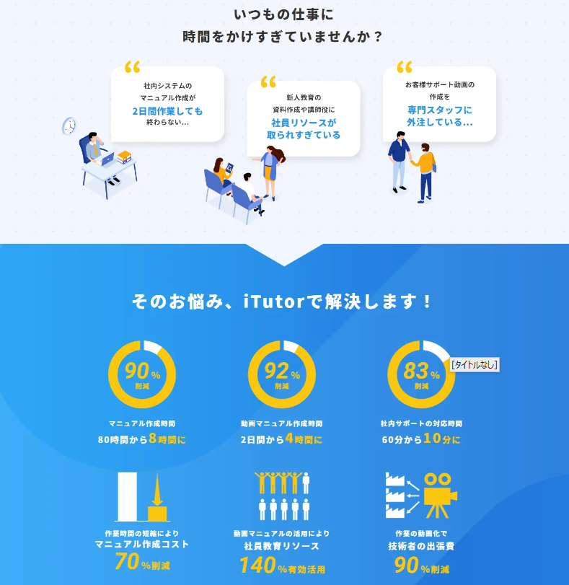
 |  |  | ロボットと仕事を分担してストレスフリーに！ |  |  |  |  |  |  |  |  | イメージ

残業時間ゼロ
単純作業の時間が
1日120分→10分に

ミス90%削減
遅延ゼロ
締め切りに追われず
気持ちに余裕
創出した時間で
クリエイティブタスクに

 |  |  |  |  |  | KMK DXのサービス
導入サポート
RPAツール提供
導入後サポート

 | ・業務整理、棚卸 |  |  |  |  | ・自社作成サポート |  |  | ・他社員へのレクチャー
 | ・業務フロー作成 |  |  |  |  | ・受託開発 |  |  | ・使用方法QA対応
 | ・適用業務選定 |  |  |  |  | ・使用方法レクチャー |  |  | ・機能拡張、複数ロボット
 |  |  |  |  |  |  |  |  | 導入支援

資料請求

 |  |  |  |  |  |  | KMKの特徴
ツール

ロボット
簡単作成
低コスト
効果を
即実感

サービス

手厚い
トータル
サポート
豊富な
開発実績
内製外製
どちらもOK

 |  |  |  |  |  |  |  |  |  |  | →文言考える
 |  |  |  |  |  |  |  |  |  |  | 内製外製では伝わらない
 |  |  |  |  |  |  |  |  |  |  | ハイブリット
 |  |  |  |  |  |  |  |  |  |  | 自作
 |  |  |  |  |  |  |  |  |  |  | ※イメージを書いておく

 |  |  |  |  |  |  | 利用者の声
在庫管理表の作成をRPAで自動化しました。複数のシステムからデータを取得して資料を作成する業務に日々時間をかけていたので、本当に楽になりました。
勤務表や経費精算など、毎月大量に発生するデータの処理を自動化しました。
社員が仕事が楽になったと喜んでいます。単純作業の時間を減らすことで、企画や対面営業など本来力を入れるべき業務に集中できる環境ができました。今後は他の業務も自動化していきたいですね。

 |  |  |  | 製造業 購買部 |  |  |  | 商社 総務部 |  | 製造業 取締役
 |  |  |  | Aさん |  |  |  | Bさん |  | Cさん

資料請求

文言の変更あり
 |  |  |  |  | 期間限定キャンペーン実施中！

 |  | ・先着10社限定
 |  | ①無料で業務フロー作成
 |  | ②ロボット1体無料作成

 |  | どちらかをお選びいただけます

フォーム一体型LPとする。
フォームメーラーの使用可能 https://www.form-mailer.jp/
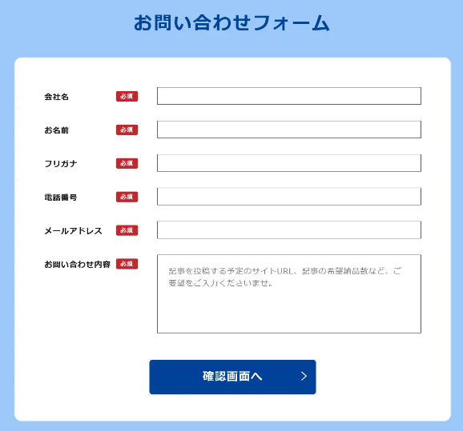
 |  | 入力フォーム |  |  |  |  |  |  |  |  |  |  |  | イメージ
 |  | 氏名
 |  | 社名
 |  | 役職（プルダウン：一般社員、主任、課長、部長、代表取締役、代表取締役社長）
 |  | TEL
 |  | MAIL
資料請求

会社概要

